55 就業率
 | 55 就業率

 | 時点 2020(R2)年10月1日（５年毎） |  |  |  |  |  |  | 平 均 値 |  |  |  | 52.6
 | 単位 ％，人 |  |  |  |  |  |  | 標準偏差 |  |  |  | 3.0
 | 市町村名 | 指標 | 順位 |  | 就業者数 |  | 市町村名 | 指標 | 順位 |  | 就業者数

 | 千葉県 | 52.8 |  | － |  | 2,862,135 | 八街市 | 54.1 |  | 17 |  | 32,670
 | 千葉市 | 51.6 |  | 36 |  | 422,739 | 印西市 | 56.1 |  | 7 |  | 47,856
 | 銚子市 | 52.4 |  | 30 |  | 27,946 | 白井市 | 54.1 |  | 17 |  | 28,774
 | 市川市 | 56.1 |  | 7 |  | 239,071 | 富里市 | 56.5 |  | 6 |  | 24,841
 | 船橋市 | 53.3 |  | 26 |  | 292,935 | 南房総市 | 52.6 |  | 29 |  | 17,222
 | 館山市 | 50.9 |  | 38 |  | 19,764 | 匝瑳市 | 50.4 |  | 41 |  | 15,900
 | 木更津市 | 53.5 |  | 23 |  | 62,379 | 香取市 | 54.2 |  | 16 |  | 35,218
 | 松戸市 | 51.9 |  | 34 |  | 224,960 | 山武市 | 54.7 |  | 13 |  | 24,002
 | 野田市 | 53.4 |  | 25 |  | 71,129 | いすみ市 | 48.4 |  | 50 |  | 15,661
 | 茂原市 | 50.6 |  | 39 |  | 38,828 | 大網白里市 | 52.8 |  | 28 |  | 22,521
 | 成田市 | 57.3 |  | 2 |  | 64,769 | 酒々井町 | 50.0 |  | 45 |  | 9,170
 | 佐倉市 | 50.5 |  | 40 |  | 75,418 | 栄町 | 50.3 |  | 42 |  | 9,296
 | 東金市 | 52.4 |  | 30 |  | 26,704 | 神崎町 | 54.5 |  | 15 |  | 2,853
 | 旭市 | 56.8 |  | 3 |  | 31,814 | 多古町 | 60.9 |  | 1 |  | 7,543
 | 習志野市 | 54.8 |  | 12 |  | 82,973 | 東庄町 | 55.4 |  | 10 |  | 6,609
 | 柏市 | 52.0 |  | 33 |  | 188,382 | 九十九里町 | 50.3 |  | 42 |  | 6,748
 | 勝浦市 | 47.5 |  | 52 |  | 7,437 | 芝山町 | 56.8 |  | 3 |  | 3,641
 | 市原市 | 52.1 |  | 32 |  | 121,438 | 横芝光町 | 53.7 |  | 21 |  | 10,666
 | 流山市 | 53.3 |  | 26 |  | 87,860 | 一宮町 | 54.0 |  | 19 |  | 5,541
 | 八千代市 | 51.7 |  | 35 |  | 89,555 | 睦沢町 | 51.1 |  | 37 |  | 3,113
 | 我孫子市 | 47.4 |  | 53 |  | 54,145 | 長生村 | 50.2 |  | 44 |  | 6,292
 | 鴨川市 | 54.7 |  | 13 |  | 15,620 | 白子町 | 53.7 |  | 21 |  | 5,010
 | 鎌ケ谷市 | 49.2 |  | 47 |  | 46,843 | 長柄町 | 49.3 |  | 46 |  | 3,068
 | 君津市 | 56.6 |  | 5 |  | 40,841 | 長南町 | 49.1 |  | 49 |  | 3,282
 | 富津市 | 53.5 |  | 23 |  | 20,364 | 大多喜町 | 49.2 |  | 47 |  | 3,984
 | 浦安市 | 56.0 |  | 9 |  | 82,222 | 御宿町 | 44.3 |  | 54 |  | 2,827
 | 四街道市 | 47.8 |  | 51 |  | 38,254 | 鋸南町 | 53.8 |  | 20 |  | 3,480
 | 袖ケ浦市 | 55.2 |  | 11 |  | 29,957

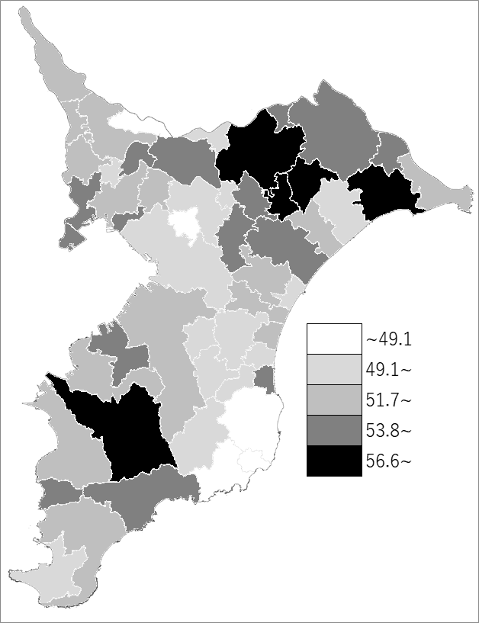
 | 千葉県の推移
 | 就業者数（右軸） | 就業率
平成12年 | 2975685 | 58.7
平成17年 | 2948581 | 56.5
平成22年 | 2899396 | 54.4
平成27年 | 2879944 | 53.7
令和2年 | 2862135 | 52.8

《備 考》 ・資料出所 総務省統計局「令和2年国勢調査」 ・算出方法 就業者数÷15歳以上人口

